상품제안서
모스니에 5단 8K 원형캡슐우산 + 루프텀블러450ml | 상품코드: S46176

 |  |  |  |  |  |  | 02-713-8555 | www.synergygift.co.kr
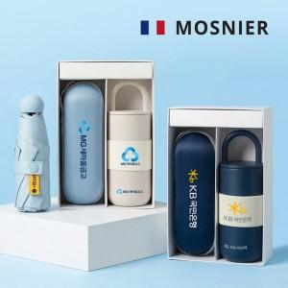

【상세/제작정보】 | <p style="text-align: center; " align="center"><span style="font-size: 14pt; color: rgb(51, 51, 51); font-family: 나눔고딕코딩, NanumGothicCoding, sans-serif; letter-spacing: -0.3px;">※ 기본 레이저 = 텀블러인쇄 / 풀컬러 = 우산손잡이 인쇄</span></p><p style="word-break: break-all; color: rgb(51, 51, 51); font-family: NexonLv1Gothic, sans-serif; font-size: 16px; letter-spacing: -0.3px; text-align: center;" align="center"><span style="font-family: 나눔고딕코딩, NanumGothicCoding, sans-serif;">&nbsp;</span></p><p style="text-align: center; " align="center"><span style="font-size: 14pt; color: rgb(51, 51, 51); font-family: 나눔고딕코딩, NanumGothicCoding, sans-serif; letter-spacing: -0.3px;">※ 우산집 및 우산파우치 / 텀블러 컬러인쇄 및 밴드인쇄 희망 시 별도 문의 바랍니다.</span><span style="font-family: 나눔고딕코딩, NanumGothicCoding, sans-serif;">&nbsp;</span></p><p style="text-align: center; " align="center">&nbsp;</p><p style="text-align: center; " align="center"><span style="font-size: 14pt; font-family: 나눔고딕코딩, NanumGothicCoding, sans-serif; background-color: rgb(255, 255, 255);">※ 싸바리케이스 컬러인쇄 진행 시 인쇄 사이즈 별 견적 상이하여 ,&nbsp;</span></p><p style="text-align: center; " align="center"><span style="font-size: 14pt; font-family: 나눔고딕코딩, NanumGothicCoding, sans-serif; background-color: rgb(255, 255, 255);">희망 시 문의 바랍니다.&nbsp;</span></p>

【인쇄/포장옵션】 | 레이저, 풀칼라 / 포장지포장

【공급단가】 | 수량 | 20~ | 50~ | 100~ | 500~ | 1,000~
*VAT별도 | 단가 | 20,900원 | 19,600원 | 19,000원 | 17,900원 | 17,500원

【상품 URL】 | https://www.synergygift.co.kr:443/src/goods_detail.php?gdno=46176

